料架类
包装确认单 Packaging Agreement 编号：YFPO-MS15-17-11

 | 客户资料：Supplier Details： |  |  |  | 填写日期：write date： |  |  |  |  |  |  |  |  | 产 品 信 息：Parts Details:
 | 客户名称 Customer name |  |  |  |  |  |  |  |  |  |  |  |  | 项目车型 vehicle model |  |  |  |  |  |  |  | 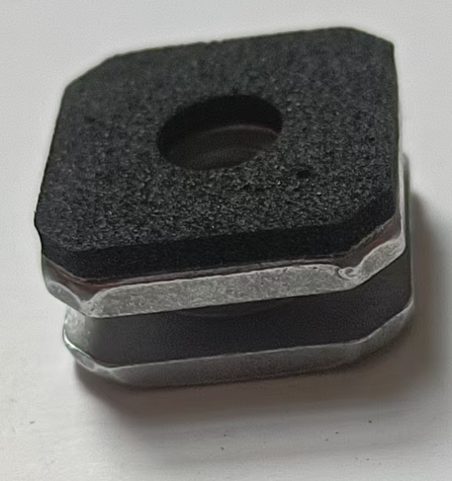 零件图片Part picture

 | 供货地址 Customer's Address |  |  |  |  |  |  |  |  |  |  |  |  | 零件名称： Parts Name:

 | 联 系 人： Contact Person: |  | 电 子 邮 件： E-mail: |  |  |  |  |  |  |  |  |  |  | 零件号： Part Number:

 | 联系电 话： Phone Number: |  | 传 真： Fax Number: |  |  |  |  |  |  |  |  |  |  | 材料： Material:

 | 供 应 商 资 料：Supplier Details: |  |  | 填写日期：write date |  |  |  |  |  |  |  |  |  | 包 装 信 息：Packaging and Racks Details:
 | 供应商名称 supplier name |  |  |  | 供 应 商 代 码： Supplier Code: |  |  |  |  |  |  |  |  | 包装箱编号 Packaging Type | 10# |  |  |  |  |  |  | 包装箱材料 Packaging material

 | 供 应 商地 址： Supplier Address: | 上海市金山区朱泾镇嵩日路66号 |  |  |  |  |  |  |  |  |  |  |  |  |  |  |  |  |  |  |  | 塑料 |  | 金属
 |  |  |  |  |  |  |  |  |  |  |  |  |  | 产品净重(kg) Part Weight | 8.3 |  |  |  |  |  | KG | Plastic |  | Metal
 | 联 系 人： Contact Person: |  | 电 子 邮 件： E-mail: |  |  |  |  |  |  |  |  |  |  |  |  |  |  |  |  |  |  | 纸箱 | √ | 其他
 |  |  |  |  |  |  |  |  |  |  |  |  |  |  |  |  |  |  |  |  |  | Carton |  | Others
 | 联系电 话： Phone Number: |  | 传 真： Fax Number: |  |  |  |  |  |  |  |  |  |  | 产品外形尺寸(mm) Part size 长(L)*宽(W)*高(H) | M6 |  | * | 9.2 |  | * |  | 包装箱是否返回 returnable or expendable

 | 包 装 示 意 图（附操作说明）：Photo of Packaging
 |  |  |  |  |  |  |  |  |  |  |  |  |  | 存放数量(件/箱) Packing Quantity | 800 |  |  |  |  |  |  | 是 Yes |  | 否 No | √
 | 内部排列 Internal Arrangement |  | 整体包装 Final Packaging
 | 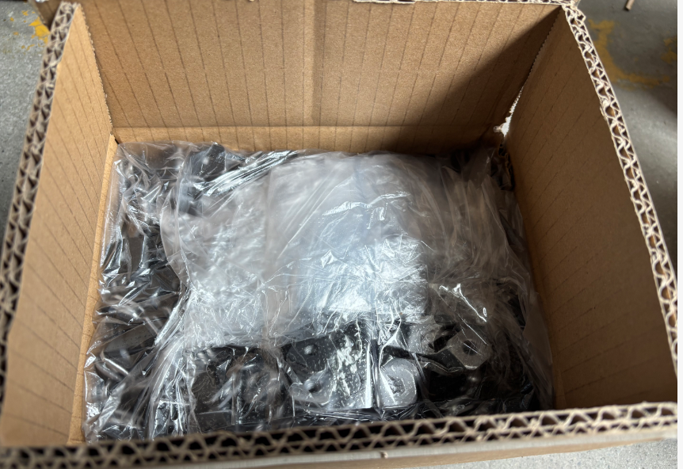 零件在包装内部的定位及排列方式 Location and arrangement of parts in the packaging |  | 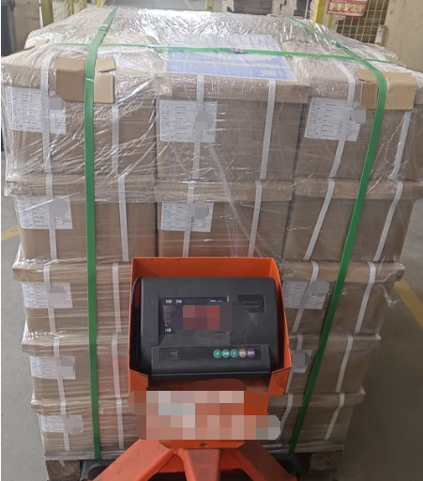 包装整体图片(运输包装)Packaging the whole picture (transport packaging)
 |  |  |  |  |  |  |  |  |  |  |  |  |  | 包装箱外尺寸(mm) Outside Size 长(L)*宽(W)*高(H) | 210 |  | * | 160 |  | * | 120 | 包装箱内如有内衬是否返回 The dunnage returnable or expandable

 |  |  |  |  |  |  |  |  |  |  |  |  |  | 毛 重(kg) Gross weight | 9 |  |  |  |  |  | KG | 是 Yes |  | 否 No | √

 |  |  |  |  |  |  |  |  |  |  |  |  |  | 会 签：Sign:
 |  |  |  |  |  |  |  |  |  |  |  |  |  |  | 签名Signature |  |  |  |  |  |  | 日期Date
 |  |  |  |  |  |  |  |  |  |  |  |  |  | 供应商代表 Supplier Representative

 |  |  |  |  |  |  |  |  |  |  |  |  |  | 延锋彼欧代表(工厂) YFPO Plant

 |  |  |  |  |  |  |  |  |  |  |  |  |  | 延锋彼欧安全工程师 YFPO Safety
 | 包装图片 Packaging Only
 | 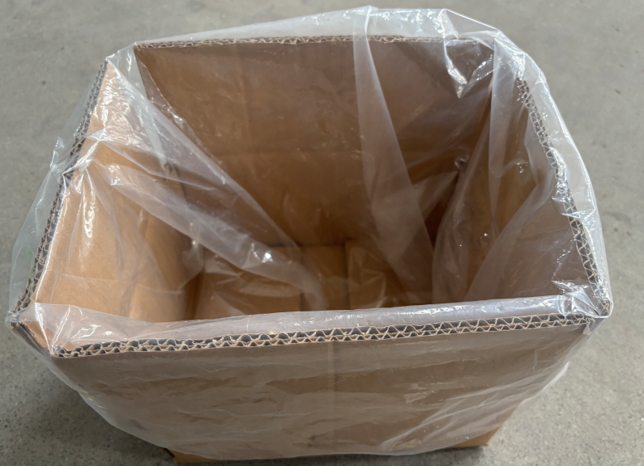 不包含零件的包装图片 Does not contain parts of the packaging picture 回收时折叠或嵌套状态图片 Recycling folded or nested state picture |  |  |  |  |  |  |  |  |  |  |  |  | 延锋彼欧制造系统部 YFPO MS

 |  |  |  |  |  |  |  |  |  |  |  |  |  | 路试结果 Road test result | 通过 Yes | √ |  |  | 未通过No |  |  | 备注 Note
 |  |  | 托盘信息 pallet info.（非托盘打包不填写）
 |  |  | 满托盘外尺寸(mm) Full pallet outside Size长(L)*宽(W)*高(H) |  |  | 800 | × | 600 |  |  | × | 630 |  | 注：

 |  |  |  |  |  |  |  |  |  |  |  |  |  | 1.本协议书以双方会签之日起生效，包装协议书附在物流协议书之后。 2.在使用过程中各方有义务协商改进包装方式。 3.包装协议有任何改动请重新提交和签署，并且以最新签订的包装协议书为依据。改动后以签字之日起生效。 4.本协议包含路试结果的确认（若工厂对路试有特殊要求则以实际需求为准，可参考YFPO-MS16-00-06）。 5.本协议一式两份，协议由供应商和延锋彼欧代表（工厂）各保留一份；协议双方代表签字并盖章确认生效。 6.除了标准塑料箱,围板箱，纸箱包装以外的料架类，需延锋彼欧安全部门，制造系统部会签。

 |  |  | 包装数量 (PCK QTY per pallet） |  |  | 16 | 箱/层 PCK/layer |  | × | 4 |  |  | 层/托 layer/pallet

 |  |  | 零件数量 (Parts QTY per pallet) |  |  | 51200 | 件/托 (pcs/pallet）

 | 包装操作说明 Packaging Instruction

